상품제안서
이중보온 방한 겨울 방한용품 멀티 후두넥워머 | 상품코드: F25201

 |  |  |  |  |  |  | 02-412-0044 | www.easy1.co.kr
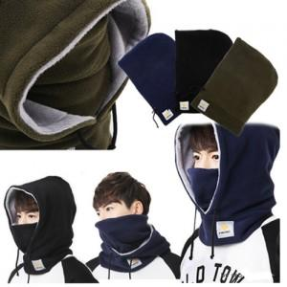

【상세/제작정보】

【인쇄/포장옵션】 | 기타 / OPP(비닐)

【공급단가】 | 수량 | 100~ | 500~ | 1,000~ | 3,000~ | 5,000~
*VAT별도 | 단가 | 10,120원 | 9,750원 | 9,370원 | 9,000원 | 8,770원

【상품 URL】 | http://www.easy1.co.kr/src/goods_detail.php?gdno=25201

